Sheet1

XINAO FABRICS
XI-AW26-M-101 |  | 羊毛-101
12GG
 |  | 12针 | 100% 超细美丽诺羊毛（18.5微米，巴素兰）
XINAO | Oris | Nm 2/30 | 100% Extrafine Merino Wool (18.5 mic, basolan) | 241961

CABLE REPEAT
PROGRAMME IS A TILE - REPEAT TO FILL FABRIC SIZE

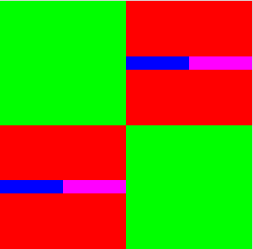
 |  |  | 绞花循环；循环该组织至织片大小

